PAMI
 |  | SISTEMA INTEGRADO DE GESTIÓN
 |  | CONTROL INTERNO DE GESTIÓN |  |  |  |  |  |  |  | VERSIÓN 1.0
 |  | FORMATO PLAN DE MEJORAMIENTO INTERNO |  |  |  |  |  |  |  | NOVIEMBRE 24 DE 2023

AREA O PROCESO: |  | Contratación
FECHA DE SUSCRIPCIÓN: |  | DIA: | 6 | MES: | Mayo |  |  | AÑO: | 2024

¿Por qué?
¿Por qué?
¿Por qué?
¿Por qué?
¿Por qué?
X | Auditoría Interna |  |  | Cumplimiento de metas y objetivos
 | Auditoría Externa |  |  | Nuevos parámetros y/o Tecnología
 | Mapa de Riesgos |  |  | Tendencia Indicadores
 | Reclamo No. ____ |  |  | Ajustes o cambios al proceso
 | No conformidad repetitiva |  |  | otros _____________

No. | DESCRIPCIÓN DEL HALLAZGO | OBS | NC | CAUSA | EFECTO | RIESGO | PLAN DE ACCIÓN |  |  | SEGUIMIENTO
 |  |  |  |  |  |  | ACCIÓN | RESPONSABLE | FECHA | RESULTADO | FECHA DE REVISION | FUE EFICAZ | CIERRE
1 | Deficiencia en la elaboración del Plan Anual de Adquisiciones |  | X |  |  |  | Reestructracion del PAA de adquisiciones para la vigwncia 2024 y siguientes, | Directora Adminstrativa y Financiera | 2024-11-05
2 | No se evidencia certificado de exámenes médicos ocupacionales según lo establecido en la Resolución 2346 de 2007 y Decreto 1072 de 2015 en su art. 2.2.4.2.2.18 |  | X |  |  |  | elaborar una lista de chequeo para contratista persona natural y juridica que incluya el examen medico ocupacional de ingreso como requisito para la modalidad prestacion de servicios y apoyo a la gestion | Contratista (Asesora Juridica) | 2024-11-05
3 | Incumplimiento en la documentación necesaria de la etapa pre contractual para la suscripción de los contratos. |  | X |  |  |  | elaborar una lista de chequeo para las carpetas de los contratos en la que se especifique la documentacion completa que debe reposar y su orden en las etapas precontractual y contractual | Contratista (Asesora Juridica) | 2024-11-05
4 | Los comités evaluadores en las invitaciones públicas no fueron conformados de acuerdo Artículo 2.2.1.1.2.2.3 del Decreto 1082 de 2015 |  | X |  |  |  | Elaborar un formato de acto administrativo de conformacion de comité evaluador | Contratista (Asesora Juridica) | 2024-11-05
5 | Incumplimiento en la publicación de las invitaciones públicas en la pagina web de la Entidad, de conformidad con el Art. 9 del manual de contratación |  | X |  |  |  | Establecer el link que conduzca al perfil del secop ii de la entidad a fin de darle publicidad a la contratacion | Directora Adminstrativa y Financiera | 2024-11-05

RESPONSABLE (S):

Estefania Duque Garcia |  |  |  |  |  |  |  |  |  | Jaiver A. Cañon Bedoya
Líder responsable del proceso |  |  |  |  |  |  |  |  |  | Jefe de Control Interno

EJEMPLO
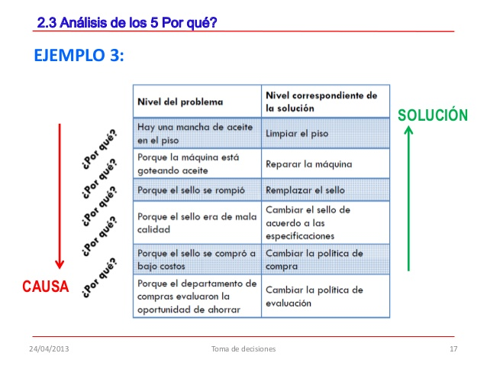
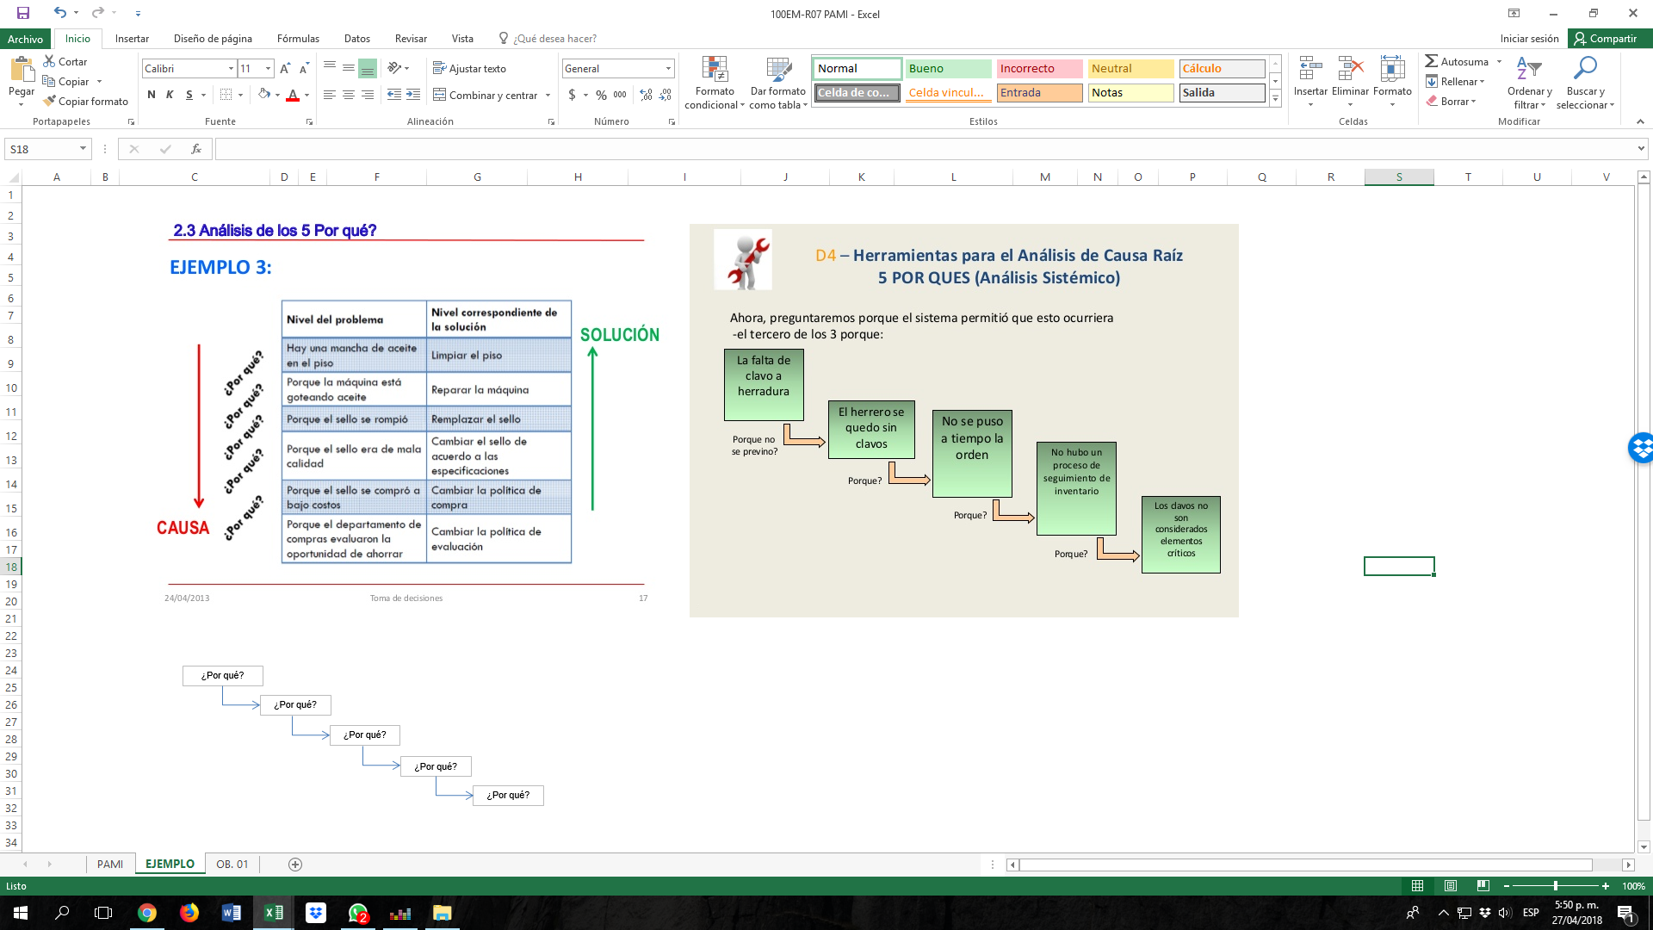

¿Por qué?
¿Por qué?
¿Por qué?
¿Por qué?
¿Por qué?

